AVISOS
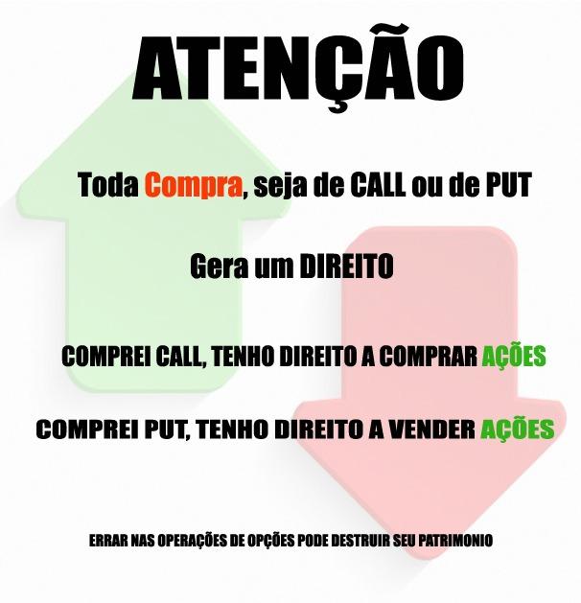

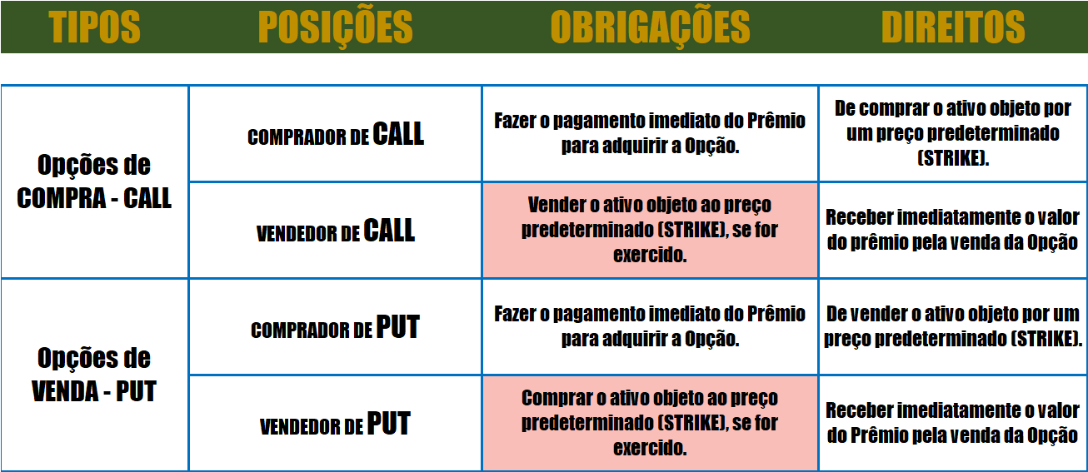

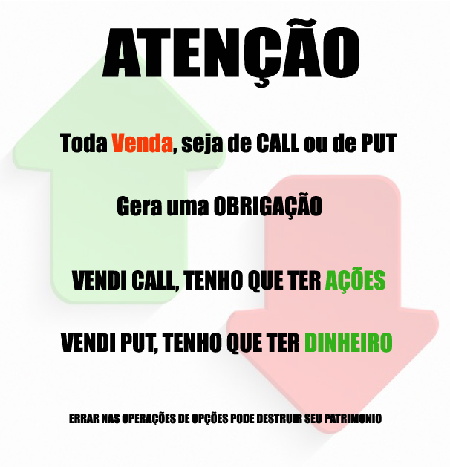

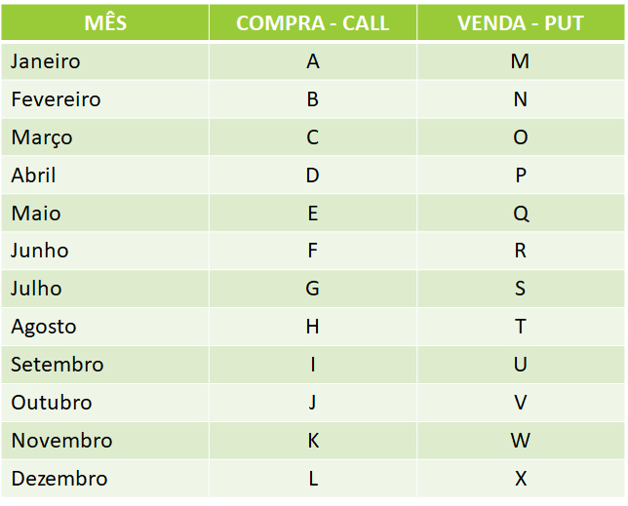

LÇTO COBERTO CALL
PREENCHER OS QUADROS EM VERMELHO |  |  |  |  |  |  |  | CENÁRIOS |  | CONSIDERAÇÕES

LUCRO
 | TICKER | STK | PRÊMIO | PREÇO |  | 2023-07-14 |  | Preço da Ação Maior que | R$ - | Quanto mais próximo o STRIKE da opção do preço da ação, maior o ganho percentual
 |  |  |  |  |  | -45121
COMPRA DE AÇÃO |  |  |  |  |  |  |  | Vai ser exercido na CALL | R$ -

VENDA CALL |  |  |  |  | R$ - |  |  | Preço Médio de Compra (PM) | R$ - | O risco desta operação é a ação desvalorizar e seu preço médio ficar muito elevado para um novo lançamento

Qt. Comprada |  |  | Valor Investido | R$ - |  |  |  | Lucro por ação | R$ -
PREÇO
Data Vencimento |  |  | PM de Compra | R$ - |  |  | R$ - | % do Lucro por ação | #DIV/0!
 |  |  |  |  |  |  |  |  |  | Para Evitar o Risco
 |  |  |  |  |  | R$ - |  | Preço da Ação Menor que | R$ -
 |  |  |  |  |  |  |  |  |  | 1) Faça a operação de GERAÇÃO DE RENDA
 | Tx. Período | Tx. Mês |  |  |  |  |  | CALL vira pó

Com Exercício | #DIV/0! | #DIV/0! |  |  |  |  |  | Preço de Compra | R$ - | 2) Compre mais ações e faça um novo lançamento apenas nas quantidades que comprou

Sem Exercício | #DIV/0! | #DIV/0! |  |  |  |  |  | Ganho por ação com a venda da CALL | R$ -

 |  |  |  |  |  |  |  |  |  | 3) Compre mais ações para baixar seu preço médio e faça um novo lançamento
OPERAÇÃO DE TAXA |  |  |  |  |  |  |  | Lucro por Ação | R$ -

 |  |  |  |  |  |  |  | % Lucro por ação | #DIV/0!
 |  |  |  |  |  |  |  |  |  | 4) Venda PUT na operação seguinte
Sem IR Sem Corretagem

FINANCEIRO DO EXERCÍCIO EM CALL

Histórico | Débito | Crédito | Saldo

Compra de Ação | R$ - |  | R$ -
Venda de CALL |  | R$ - | R$ -
Exercício de CALL |  | R$ - | R$ -

FINANCEIRO SEM EXERCÍCIO EM CALL

Histórico | Débito | Crédito | Saldo

Compra de Ação | R$ - |  | R$ -
Venda de CALL |  | R$ - | R$ -
Venda da Ação |  | R$ - | R$ - | Ação

LÇTO COBERTO PUT
PREENCHER OS QUADROS EM VERMELHO |  |  |  |  |  |  |  |  | CONSIDERAÇÕES

LUCRO
 | TICKER | STK | PRÊMIO |  |  | 2023-07-14 |  |  | Operação Alavancada
 |  |  |  |  |  | -238
VENDA DE PUT
 |  |  |  |  |  |  |  |  | O risco desta operação é a ação desvalorizar e você ser exercido e precisará comprar as ações
Preço da Ação

QUANTIDADE | 1,000 |  |  |  | R$ -
PREÇO
GARANTIA | R$ -
 |  |  | Saque do Mercado | R$ -
Data Vencimento | 2022-11-18 |  |  |  |  |  |  | R$ -
 |  |  | Valor Intrínseco | R$ -

 |  |  | Valor Extrínseco | R$ -

 |  |  |  |  |  |  | R$ -

 | Tx. Período | Tx. Mês

Com Exercício | #DIV/0! | #DIV/0!

Sem IR Sem Corretagem

FINANCEIRO DO EXERCÍCIO DE PUT

Histórico | Débito | Crédito | Saldo

Venda da PUT |  | R$ - | R$ -
Exercício da PUT | R$ - | R$ - | R$ -

FINANCEIRO SEM EXERCÍCIO DE PUT

Histórico | Débito | Crédito | Saldo

Venda da PUT |  | R$ - | R$ -

LÇTO COBERTO PROTEGIDO
PREENCHER OS QUADROS EM VERMELHO |  |  |  |  |  |  |  |  |  | CENÁRIOS |  |  |  | CONSIDERAÇÕES
LUCRO
 | TICKER | PREÇO | STK | PRÊMIO |  |  |  |  |  | Preço da Ação maior que | R$ - | Preço da Ação entre | R$ - | Fazendo essa operação, você se protege de uma queda das ações, porque se cair você exercerá sua PUT e terá dinheiro para uma nova operação
 |  |  |  |  |  |  |  |  |  |  |  |  | R$ -
COMPRA AÇÃO |  |  |  |  |  |  |  |  |  | Vai ser exercido em CALL | R$ -
 |  |  |  |  |  |  |  |  |  | PUT vira pó |  | CALL vendida vira pó
VENDA CALL |  |  |  |  | R$ - |  |  |  |  |  |  | PUT comprada vira pó
 |  |  |  |  |  |  |  |  |  | Preço Médio de Compra | R$ - |  |  | Essa proteção da PUT, reduz seu ganho percentual
COMPRA PUT |  |  |  |  |  |  | R$ - |  |  | Lucro por ação | R$ - | Você gerou renda entre | R$ -
PREÇO
 |  |  |  |  |  |  |  |  |  | %Lucro por ação | #DIV/0! |  | R$ - | O risco desta operação é você baixar muito o Strike da sua PUT e ter uma Renda muito Negativa
PUT (STK) ZÉ RUELA - PROCURA O STK MAIS PRÓXIMO DO PREÇO DA AÇÃO |  |  |  |  |  |  |  |  | R$ - | % Lucro por ação am
 |  |  |  |  | R$ - |  |  |  |  |  |  | Você possui as ações a um preço medio que permite uma nova operação no mês posterior
PUT (STK) MODERADO |  | R$ - | até | R$ - |  |  |  | R$ - |  | Preço da Ação menor que | R$ -

PUT (STK) CONSERVADOR |  | R$ - | até | R$ - |  |  |  |  |  | CALL vira Pó
 |  |  |  |  |  |  |  |  |  | Vai exercer a PUT | R$ -
Qt. Comprada |  |  | Valor Investido | R$ - |  |  | Tx Período | Tx. Mês |  | Nesse caso você vai exercer sua PUT, ou seja vai receber o dinheiro de volta para poder comprar ações e fazer a operação novamente
 |  |  |  |  |  | C/EX
Data Vencimento |  |  | PM da Operação | R$ -
 |  |  |  |  |  | S/EX
 |  |  |  |  |  | 31.35
 |  |  |  |  |  | Renda Gerada | R$ -
Sem IR Sem Corretagem
 |  |  |  |  |  | Taxa na Renda | #DIV/0!

 |  |  |  |  |  | Data | 2023-07-14
FINANCEIRO DO EXERCÍCIO EM CALL |  |  |  |  |  |  | -45121

Histórico | Débito | Crédito | Saldo

Compra de Ação | R$ - |  | R$ -
Venda de CALL |  | R$ - | R$ -
Compra da PUT | R$ - |  | R$ -
Exercício da CALL |  | R$ - | R$ -

FINANCEIRO DO EXERCÍCIO EM PUT

Histórico | Débito | Crédito | Saldo

Compra de Ação | R$ - |  | R$ -
Venda de CALL |  | R$ - | R$ -
Compra da PUT | R$ - |  | R$ -
Exercício da PUT |  | R$ - | R$ -

FINANCEIRO SEM EXERCÍCIO EM PUT SEM EXERCÍCIO EM CALL

Histórico | Débito | Crédito | Saldo

Compra de Ação | R$ - |  | R$ -
Venda de CALL |  | R$ - | R$ -
Compra da PUT | R$ - |  | R$ -
Venda da Ação |  | R$ - | R$ - | Ação | R$ - | R$ 37.92
 |  |  |  |  | R$ -

BAHAMAS
PREENCHER OS QUADROS EM VERMELHO |  |  |  |  |  |  |  |  |  | CENÁRIOS |  |  |  | CONSIDERAÇÕES

LUCRO
 | TICKER | STK | PRÊMIO | PREÇO |  |  |  |  |  | Preço da Ação maior que | R$ - | Preço da Ação entre | R$ - | Atenção aos custos de Corretagem
 |  |  |  |  |  |  |  |  |  |  |  |  | R$ -
COMPRA DE AÇÃO |  |  |  |  |  |  |  |  |  | Vou ser Exercido na CALL de | R$ - |  |  | O risco desta operação é a ação desvalorizar e seu preço médio ficar muito elevado para um novo lançamento
 |  |  |  |  |  |  |  |  |  |  |  | CALL comprada vira pó
VENDA CALL ATM |  |  |  |  |  | R$ - |  |  |  | PUT Vendida vira pó
 |  |  |  |  |  |  |  |  |  |  |  | Vou ser exercido na PUT vendida | R$ -
VENDA PUT ATM |  |  |  |  |  |  |  |  |  | PUT comprada vira pó |  |  |  | Para Evitar o Risco
 |  |  |  |  |  |  |  |  |  |  |  | PUT comprada vira pó
COMPRA PUT OTM |  |  |  |  |  |  |  |  |  | Lucro Por Ação | R$ - |  |  | Faça a operação BAHAMAS 13.o
 |  |  |  |  |  |  |  |  |  |  |  | Lucro/Prejuízo por ação vai variar dependende do preço da ação
 |  | FINANCEIRO | R$ - |  |  |  |  |  |  | Resultado Financeiro | R$ -

PREÇO
Qt. Comprada |  |  | Valor Investido | R$ - |  |  |  |  |  | Preço da Ação menor que | R$ - | Vendo minhas ações pelo preço de mercado para pagar a PUT
 |  |  |  |  |  | R$ -
Data Vencimento |  |  | PM da Compra | R$ - |  |  |  |  |  | CALL vendida vira pó
 |  |  |  |  |  |  |  |  |  |  |  | Exemplo | R$ -
Saldo Financeiro | R$ - |  |  |  |  |  |  |  |  | Vou ser exercido na PUT vendida | R$ - | Lucro/Prejuízo por ação | R$ -
 |  |  |  |  |  |  |  | R$ - |  |  |  | Resultado Financeiro | R$ -
 |  |  |  |  |  |  |  |  | R$ - | Vou exercer a PUT comprada | R$ -
% Renda Máxima | #DIV/0!
 |  |  | SIMULAÇÃO |  |  |  | R$ - |  |  | Lucro/Prejuízo por ação | R$ -
% Renda Mínima | #DIV/0!
 |  |  | Preço da Ação |  |  |  |  |  |  | Vai depender do Preço da ação para apurar Resultado

 |  |  | Resultado Financeiro |  | R$ -

Sem IR Sem Corretagem

FINANCEIRO DO EXERCÍCIO EM CALL

Histórico | Débito | Crédito | Saldo

Op Compa Ação | R$ - |  | R$ -
Op Venda CALL |  | R$ - | R$ -
Op venda de PUT |  | R$ - | R$ -
Op Compra de PUT | R$ - |  | R$ -
Exercico em CALL |  | R$ - | R$ -

FINANCEIRO EXERCÍCIO EM PUT VENDIDA

Histórico | Débito | Crédito | Saldo

Op Compa Ação | R$ - |  | R$ -
Op Venda CALL |  | R$ - | R$ -
Op venda de PUT |  | R$ - | R$ -
Op Compra de PUT | R$ - |  | R$ -
Exercido em PUT | R$ - |  | R$ - | Ação | R$ -
Vendo Ação |  | R$ - | R$ - |  | R$ -

FINANCEIRO EXERCÍCIO EM PUT VENDIDA E COMPRADA

Histórico | Débito | Crédito | Saldo

Op Compa Ação | R$ - |  | R$ -
Op Venda CALL |  | R$ - | R$ -
Op venda de PUT |  | R$ - | R$ -
Op Compra de PUT | R$ - |  | R$ -
Exercido em PUT Vendida | R$ - |  | R$ - | Ação | R$ 20.00
Exercício em PUT Comprada |  | R$ - | R$ -
Venda da Ação |  | R$ - | R$ -

BAHAMAS 13.o
PREENCHER OS QUADROS EM VERMELHO |  |  |  |  |  |  |  |  | CENÁRIOS |  |  |  | CONSIDERAÇÕES

LUCRO
 | TICKER | STK | PRÊMIO | PREÇO |  |  |  |  | Preço da Ação maior que | R$ - | Preço da Ação entre | R$ - | Atenção aos custos de Corretagem
 |  |  |  |  |  |  |  |  |  |  |  | R$ -
COMPRA DE AÇÃO |  |  |  |  |  |  |  |  | Vou ser Exercido na CALL de | R$ - |  |  | Nesta operação você não corre o risco de ficar com o papel com preço médio elevado, pois tem PUT para exercer e se protege da queda
 |  |  |  |  |  |  |  |  |  |  | CALL comprada vira pó
VENDA CALL ATM |  |  |  |  |  | R$ - |  |  | PUT Vendida vira pó
 |  |  |  |  |  |  |  |  |  |  | Vou ser exercido na PUT vendida | R$ -
VENDA PUT ATM |  |  |  |  |  |  |  |  | PUT comprada vira pó |  |  |  | Para Evitar o Risco
 |  |  |  |  |  |  |  |  |  |  | PUT comprada vira pó
COMPRA 2 X PUT OTM |  |  |  |  |  |  |  |  | Lucro Por Ação | R$ - |  |  | 1) Vai catar coquinho na praia em noite enluarada
 |  |  |  |  |  |  |  |  |  |  | Lucro/Prejuízo por ação vai variar dependendeo do preço da ação
 |  | FINANCEIRO | R$ - |  |  |  |  |  | Resultado Financeiro | R$ - |  |  | 2) Fica na poupança

PREÇO
Qt. Comprada |  |  | Valor Investido | R$ - |  |  |  |  | Preço da Ação menor que | R$ - | Vendo minhas ações pelo preço de mercado para pagar a PUT |  | 3) Casa com o Chico e nunca mais veja um boleto na vida
 |  |  |  |  |  | R$ -
Data Vencimento |  |  | PM da Compra | R$ - |  |  |  |  | CALL vendida vira pó
 |  |  |  |  |  |  |  |  |  |  | Exemplo | R$ -
Saldo Financeiro | R$ - |  |  |  |  |  |  |  | Vou ser exercido na PUT vendida | R$ - | Lucro/Prejuízo por ação | R$ -
 |  |  |  |  |  |  | R$ - |  |  |  | Resultado Financeiro | R$ -
 |  |  |  |  |  |  |  | R$ - | Vou exercer a PUT comprada | R$ -
% Renda Máxima | #DIV/0!
 |  |  |  |  |  | SIMULAÇÃO |  |  | Lucro/Prejuízo por ação | R$ -
% Renda Mínima | #DIV/0!
 |  |  |  |  |  | Preço da Ação |  |  | Preço Médio de Compra | R$ -

 |  |  |  |  |  | Resultado Financeiro | R$ - |  | Lucro/Prejuízo por ação | R$ -
Sem IR Sem Corretagem
 |  |  |  |  |  |  |  |  | Resultado Financeiro | R$ -

FINANCEIRO DO EXERCÍCIO EM CALL

Histórico | Débito | Crédito | Saldo

Op Compa Ação | R$ - |  | R$ -
Op Venda CALL |  | R$ - | R$ -
Op venda de PUT |  | R$ - | R$ -
Op Compra de PUT | R$ - |  | R$ -
Exercido em CALL |  | R$ - | R$ -

FINANCEIRO DO EXERCÍCIO NA PUT VENDIDA

Histórico | Débito | Crédito | Saldo

Op Compa Ação | R$ - |  | R$ -
Op Venda CALL |  | R$ - | R$ -
Op venda de PUT |  | R$ - | R$ -
Op Compra de PUT | R$ - |  | R$ -
Exercido em PUT | R$ - |  | R$ -
Venda da Ação |  | R$ - | R$ - | Ação | R$ - | R$ 8.23
Venda da Ação (PUT) |  | R$ - | R$ - |  | R$ -

FINANCEIRO DO EXERCÍCIO NA PUT VENDIDA E COMPRADA

Histórico | Débito | Crédito | Saldo

Op Compa Ação | R$ - |  | R$ -
Op Venda CALL |  | R$ - | R$ -
Op venda de PUT |  | R$ - | R$ -
Op Compra de 2 x PUT | R$ - |  | R$ -
Exercido em PUT | R$ - |  | R$ -
Exercício da 2 x PUT |  | R$ - | R$ -

TRAVA DE ALTA COM CALL
PREENCHER OS QUADROS EM VERMELHO |  |  |  |  |  |  |  |  |  | CENÁRIOS |  |  |  | CONSIDERAÇÕES

LUCRO
 | TICKER | STK | PRÊMIO |  |  |  |  |  |  | Preço da Ação maior que | R$ - | Preço da Ação entre | R$ - | Para montar essa operação você investirá um valor que é exatamente o seu prejuízo máximo .
 |  |  |  |  |  |  |  |  |  |  |  |  | R$ -
COMPRA CALL |  |  |  |  |  |  |  |  |  | Vou exercer a CALL de | R$ -
 |  |  |  |  |  |  |  |  |  |  |  | Exercer Call Comprada | R$ -
VENDA CALL MAIOR |  |  |  |  |  |  |  |  |  | Vou ser exercido na CALL de | R$ - |  |  | É uma operação que poderá ser realizada quando você acreditar que o mercado está em tendência de ALTA
 |  |  |  |  |  |  |  |  |  |  |  | Call Vendida vira Pó
 |  | FINANCEIRO | R$ - |  | R$ - |  |  |  |  | Lucro por Ação | R$ -
 |  |  |  |  |  |  |  |  |  |  |  | O Lucro vai variar dependendo do valor da ação
Qt. Comprada |  |  |  |  |  |  | R$ - |  |  | Investi na Operação | R$ - |  |  | A Trava deverá ser desmontada antes do exercício das opções para evitar corretagem de mesa
 |  |  |  |  |  |  |  |  |  |  |  | Exemplo | R$ -
Data Vencimento |  |  |  |  |  |  |  |  |  | Resultado | R$ - | Lucro por ação | R$ -
PREÇO
 |  |  |  |  |  |  |  |  |  |  |  | Resultado Financeiro | R$ -
Valor Investido | R$ - |  |  |  |  |  |  |  |  | Resultado Financeiro | R$ -
 |  |  |  |  |  |  |  |  | R$ -
 |  |  | -45121 |  | R$ - |  |  | R$ - |  | Preço da Ação menor que | R$ - | Preço da Ação entre | R$ -
Sem IR Sem Corretagem |  |  |  |  |  |  |  |  |  |  |  |  | R$ -
 |  |  |  |  |  |  |  |  |  | CALL comprada vira pó
 |  |  |  |  |  |  |  |  |  |  |  | Exercer Call Comprada | R$ -
 |  |  |  |  |  |  |  |  |  | CALL vendida vira pó
 |  |  |  |  |  |  |  |  |  |  |  | Call Vendida vira Pó
FINANCEIRO |  |  |  |  | SIMULAÇÃO |  |  |  |  | Resultado da Operação por Ação | R$ -
 |  |  |  |  |  |  |  |  |  |  |  | O Prejuízo vai variar dependendo do valor da ação
Preço da ação menor que |  |  | R$ - |  | Preço da Ação |  |  |  |  | Reultado Financeiro | R$ -
 |  |  |  |  |  |  |  |  |  |  |  | Exemplo | R$ -
Histórico | Débito | Crédito | Saldo |  | Resultado Financeiro |  | R$ - |  |  |  |  | Lucro por ação | R$ -
 |  |  |  |  |  |  |  |  |  |  |  | Resultado Financeiro | R$ -

Op Compra da CALL | R$ - |  | R$ -
Op Venda da CALL |  | R$ - | R$ -

FINANCEIRO

Preço da ação entre |  | R$ - | R$ -

Histórico | Débito | Crédito | Saldo

Op Compra da CALL | R$ - |  | R$ -
Op Venda da CALL |  | R$ - | R$ -
Exercício na CALL | R$ - |  | R$ - | Ação | R$ - | R$ 31.33
Venda de Ação |  | R$ - | R$ - |  | R$ -

FINANCEIRO

Preço da ação maior que |  |  | R$ -

Histórico | Débito | Crédito | Saldo

Op Compra da CALL | R$ - |  | R$ -
Op Venda da CALL |  | R$ - | R$ -
Exercício na CALL | R$ - |  | R$ -
Exercido na CALL |  | R$ - | R$ -

TRAVA DE BAIXA COM CALL
PREENCHER OS QUADROS EM VERMELHO |  |  |  |  |  |  |  |  | CENÁRIOS |  |  |  | CONSIDERAÇÕES

LUCRO
 | TICKER | STK | PRÊMIO |  |  |  |  |  | Preço da Ação Maior que | R$ - | Preço da Ação entre | R$ - | Para montar essa operação você receberá um valor que é exatamente seu lucro máximo
 |  |  |  |  |  |  |  |  |  |  |  | R$ -
VENDA DE CALL |  |  |  |  |  |  |  |  | Vou ser exercido na CALL de | R$ -
 |  |  |  |  |  |  |  |  |  |  | Vou ser exercido na CALL de | R$ -
COMPRA CALL MAIOR |  |  |  |  |  |  |  |  | Vou exercer a CALL de | R$ - |  |  | É uma operação que poderá ser realizada quando você acreditar que o mercado está em tendência de BAIXA
 |  |  |  |  |  |  | R$ - |  |  |  | CALL comprada vira pó
 |  | FINANCEIRO | R$ - |  | R$ - |  |  |  | Lucro Por Ação | R$ -
 |  |  |  |  |  |  |  |  |  |  | O Lucro vai variar dependendo do valor da ação
Qt. Comprada |  |  |  |  |  |  |  | R$ - | Recebi da Operação | R$ -
 |  |  |  |  |  |  |  |  |  |  | Exemplo | R$ - | A Trava é desmontada antes do exercíco das opções para evitar corretagem de mesa
Data Vencimento |  |  |  |  |  |  |  |  | Resultado | R$ - | Prejuízo Por ação | R$ -
PREÇO
 |  |  |  |  |  |  |  |  |  |  | Resultado Financeiro | R$ -
Valor Recebido | R$ - |  |  |  |  |  |  |  | Resultado Financeiro | R$ -
 |  |  |  |  |  | R$ -
 |  |  | -45121 |  | R$ - |  |  |  | Preço da Ação menor que | R$ - | Preço da Ação entre | R$ -
Sem IR Sem Corretagem |  |  |  |  |  |  |  |  |  |  |  | R$ -
 |  |  |  |  |  |  |  |  | CALL comprada Vira pó
 |  |  |  |  |  |  |  |  |  |  | Vou ser exercido na CALL de | R$ -
 |  |  |  |  |  |  |  |  | CALL vendida vira pó
 |  |  |  |  | SIMULAÇÃO |  |  |  |  |  | CALL comprada vira pó
 |  |  |  |  |  |  |  |  | Resuldado da Operação | R$ -
 |  |  |  |  | Preço da Ação | R$ 11.30 |  |  |  |  | O Prejuízo vai variar dependendo do valor da ação
Sem IR Sem Corretagem |  |  |  |  |  |  |  |  | Resultado Financeiro | R$ -
 |  |  |  |  | Resultado Financeiro | R$ - |  |  |  |  | Exemplo | R$ -
 |  |  |  |  |  |  |  |  |  |  | Prejuízo por ação | R$ -
 |  |  |  |  |  |  |  |  |  |  | Resultado Financeiro | R$ -
FINANCEIRO

Preço da ação menor que |  |  | R$ -

Histórico | Débito | Crédito | Saldo

Op Venda da CALL |  | R$ - | R$ -
Op Compra da CALL | R$ - |  | R$ -

FINANCEIRO

Preço da ação entre |  | R$ - | R$ -

Histórico | Débito | Crédito | Saldo

Op Venda da CALL |  | R$ - | R$ -
Op Compra da CALL | R$ - |  | R$ -
Exercido em CALL |  | R$ - | R$ - | Ação | R$ -
Venda Ação | R$ - |  | R$ - |  | R$ -

FINANCEIRO

Preço da ação maior que |  |  | R$ -

Histórico | Débito | Crédito | Saldo

Op Venda da CALL |  | R$ - | R$ -
Op Compra da CALL | R$ - |  | R$ -
Exercido em CALL |  | R$ - | R$ -
Exercício em CALL | R$ - |  | R$ -

TRAVA DE ALTA COM PUT
PREENCHER OS QUADROS EM VERMELHO |  |  |  |  |  |  |  |  |  | CENÁRIOS |  |  |  | CONSIDERAÇÕES

LUCRO
LUCRO
 | TICKER | STK | PRÊMIO |  |  |  |  |  |  | Preço da Ação Menor que | R$ - | Preço da Ação entre | R$ - | Para montar essa operação você receberá um valor que é exatamente seu lucro máximo
 |  |  |  |  |  |  |  |  |  |  |  |  | R$ -
VENDA DE PUT |  |  |  |  |  |  |  |  |  | Vou ser Exercido na PUT | R$ -
 |  |  |  |  |  |  |  |  |  |  |  | Exercfido na PUT Vendida | R$ -
COMPRA DE PUT STRIKE MENOR |  |  |  |  |  |  |  |  |  | Vou Exercer a PUT | R$ - |  |  | É uma operação que poderá ser realizada quando você acreditar que o mercado está em tendência de ALTA
 |  |  |  |  |  |  |  |  |  |  |  | PUT comprada vira pó
 |  | FINANCEIRO | R$ - |  | R$ - |  |  |  |  | Prejuízo por Ação | R$ -
 |  |  |  |  |  |  |  |  |  |  |  | O Lucro vai variar dependendo do valor da ação
Qt. Comprada |  |  |  |  |  |  | R$ - |  |  | Investi na Operação | R$ -
 |  |  |  |  |  |  |  |  |  |  |  | Exemplo | R$ - | A Trava é desmontada antes do exercíco das opções para evitar corretagem de mesa
Data Vencimento |  |  |  |  |  |  |  |  |  | Resultado | R$ - | Prejuízo por Ação | R$ -
PREÇO
 |  |  |  |  |  |  |  |  |  |  |  | Resultado Financeiro | R$ -
Valor Investido | R$ - |  |  |  |  |  |  |  |  | Resultado Financeiro | R$ -
 |  |  |  |  |  |  |  |  | R$ -
 |  |  | -45121 |  | R$ - |  |  | R$ - |  | Preço da Ação Maior que | R$ - | Preço da Ação entre | R$ -
Sem IR Sem Corretagem |  |  |  |  |  |  |  |  |  |  |  |  | R$ -
 |  |  |  |  |  |  |  |  |  | PUT comprada vira pó
 |  |  |  |  |  |  |  |  |  |  |  | Exercido na PUT Vendida | R$ -
 |  |  |  |  |  |  |  |  |  | PUT Vendida vira pó
 |  |  |  |  |  |  |  |  |  |  |  | PUT comprada vira pó
FINANCEIRO |  |  |  |  | SIMULAÇÃO |  |  |  |  | Resultado da Operação por Ação | R$ -
 |  |  |  |  |  |  |  |  |  |  |  | O Prejuízo vai variar dependendo do valor da ação
Preço da ação MAIOR que |  |  | R$ - |  | Preço da Ação |  | R$ 29.90 |  |  | Reultado Financeiro | R$ -
 |  |  |  |  |  |  |  |  |  |  |  | Exemplo | R$ -
Histórico | Débito | Crédito | Saldo |  | Resultado Financeiro |  | R$ - |  |  |  |  | Prejuízo por ação | R$ -
 |  |  |  |  |  |  |  |  |  |  |  | Resultado Financeiro | R$ -

Op Venda da PUT |  | R$ - | R$ -
Op Compra da PUT | R$ - |  | R$ -

FINANCEIRO

Preço da ação entre |  | R$ - | R$ -

Histórico | Débito | Crédito | Saldo

Op Venda da PUT |  | R$ - | R$ -
Op Compra da PUT | R$ - |  | R$ -
Exercído na PUT | R$ - |  | R$ - | Ação | R$ - | R$ 29.90
Venda de Ação |  | R$ - | R$ - |  | R$ -

FINANCEIRO

Preço da ação MENOR que |  |  | R$ -

Histórico | Débito | Crédito | Saldo

Op Compra da CALL |  | R$ - | R$ -
Op Venda da CALL | R$ - |  | R$ -
Exercido na PUT | R$ - |  | R$ -
Exercer na PUT |  | R$ - | R$ -

TRAVA DE BAIXA COM PUT
PREENCHER OS QUADROS EM VERMELHO |  |  |  |  |  |  |  |  |  | CENÁRIOS |  |  |  | CONSIDERAÇÕES

LUCRO
 | TICKER | STK | PRÊMIO |  |  |  |  |  |  | Preço da Ação Menor que | R$ - | Preço da Ação entre | R$ - | Para montar essa operação você investirá um valor que é exatamente o seu prejuízo máximo .
 |  |  |  |  |  |  |  |  |  |  |  |  | R$ -
COMPRA DE PUT |  |  |  |  |  |  |  |  |  | Vou Exercer a PUT Comprada | R$ -
 |  |  |  |  |  |  |  |  |  |  |  | Vou exercer a PUT | R$ -
VENDA DE PUT COM STRIKE MENOR |  |  |  |  |  |  |  |  |  | Exercido na PUT Vendida | R$ - |  |  | É uma operação que poderá ser realizada quando você acreditar que o mercado está em tendência de BAIXA
 |  |  |  |  |  |  |  | R$ - |  |  |  | A Put Vendida vira pó
 |  | FINANCEIRO | R$ - |  | R$ - |  |  |  |  | Lucro Por Ação | R$ -
 |  |  |  |  |  |  |  |  |  |  |  | O Lucro vai variar dependendo do valor da ação
Qt. Comprada |  |  |  |  |  |  |  |  | R$ - | Gastei na Operação | R$ - |  |  | A Trava deverá ser desmontada antes do exercício das opções para evitar corretagem de mesa
 |  |  |  |  |  |  |  |  |  |  |  | Exemplo | R$ -
Data Vencimento |  |  |  |  |  |  |  |  |  | Resultado | R$ - | Lucro Por ação | R$ -
PREÇO
 |  |  |  |  |  |  |  |  |  |  |  | Resultado Financeiro | R$ -
Valor Recebido | R$ - |  |  |  |  |  |  |  |  | Resultado Financeiro | R$ -
 |  |  |  |  |  |  | R$ -
 |  |  | -45121 |  | R$ - |  |  |  |  | Preço da Ação Maior que | R$ - | Preço da Ação entre | R$ -
Sem IR Sem Corretagem |  |  |  |  |  |  |  |  |  |  |  |  | R$ -
 |  |  |  |  |  |  |  |  |  | Put Comprada vira pó
 |  |  |  |  |  |  |  |  |  |  |  | Vou exercer a PUT comprada | R$ -
 |  |  |  |  |  |  |  |  |  | PUT Vendida vira pó
 |  |  |  |  | SIMULAÇÃO |  |  |  |  |  |  | A PUT vendida vira pó
 |  |  |  |  |  |  |  |  |  | Resuldado da Operação | R$ -
 |  |  |  |  | Preço da Ação |  | R$ 29.80 |  |  |  |  | O Prejuízo vai variar dependendo do valor da ação
Sem IR Sem Corretagem |  |  |  |  |  |  |  |  |  | Resultado Financeiro | R$ -
 |  |  |  |  | Resultado Financeiro |  | R$ - |  |  |  |  | Exemplo | R$ -
 |  |  |  |  |  |  |  |  |  |  |  | Lucro por ação | R$ -
 |  |  |  |  |  |  |  |  |  |  |  | Resultado Financeiro | R$ -
FINANCEIRO

Preço da ação MAIOR que |  |  | R$ -

Histórico | Débito | Crédito | Saldo

Op Compra de PUT | R$ - |  | R$ -
Op Venda de PUT |  | R$ - | R$ -

FINANCEIRO

Preço da ação entre |  | R$ - | R$ -

Histórico | Débito | Crédito | Saldo

Op Compra de PUT | R$ - |  | R$ -
Op Venda de PUT |  | R$ - | R$ -
Exercer a PUT |  | R$ - | R$ - | Ação | R$ - | R$ 29.78
Venda Ação | R$ - |  | R$ - |  | R$ -

FINANCEIRO

Preço da ação MENOR que |  |  | R$ -

Histórico | Débito | Crédito | Saldo

Op Compra de PUT | R$ - |  | R$ -
Op Venda de PUT |  | R$ - | R$ -
Exercer a PUT Comprada |  | R$ - | R$ -
Exercido na PUT Vendida | R$ - |  | R$ -

